MENU
MATRIZ DE RIESGOS INSTITUCIONAL - IGAC 2022

 | VIGENCIA 2022



 |  | OPCIONES

OPCIONES
MENÚ PRINCIPAL



 | INICIO

 | CONTEXTO E IDENTIFICACIÓN

 | PROB E IMPACTO INHERENTE

 | MAPA DE CALOR INHERENTE

 | VALORACIÓN DEL CONTROL

 | MAPA DE CALOR RESIDUAL

 | MAPAS INHERENTE Y RESIDUAL

 | FÓRMULAS

INICIO
OPCIONES |  | MATRIZ DE RIESGOS INSTITUCIONAL - IGAC 2022

 | DESCRIPCIÓN DE RIESGOS

 | El Instituto Geográfico Agustín Codazzi - IGAC presenta la matriz de riesgos institucional actualizada para el periodo 2022 teniendo en cuenta la nueva estructura de procesos de la entidad a partir de la modernización institucional. La gestión de riesgos institucional en la entidad se llevó a cabo en el marco de la norma ISO 31000:2018 “Gestión del riesgo”, ISO 9001:2018 “Gestión de la calidad” y la Guía para la Administración de los Riesgos del Departamento Administrativo de la Función Pública (DAFP) en su versión número 5 del 2020.

 | Se gestionan 60 riesgos institucionales y 12 de seguridad digital para esta actualización del 2022. La identificación de riesgos del periodo 2022 tuvo presente la alineación con los objetivos estratégicos de la entidad, así como la clasificación de acuerdo con el tipo de riesgo, análisis de contexto y evaluación objetiva.

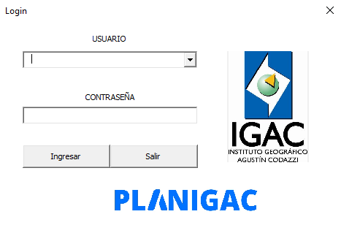
 | Se utiliza el aplicativo PLANIGAC, elaborado por la Oficina Asesora de Planeación (OAP), para la optimización del proceso de seguimiento, monitoreo, control y reporte de la gestión de riesgos a nivel de proceso, subproceso y Dirección Territorial. Esta fue una innovación que facilitó el registro de información y su posterior reporte.

 | LISTA DE PROCESOS

 | Los códigos de cada pestaña se asocian con los procesos y subprocesos a continuación:
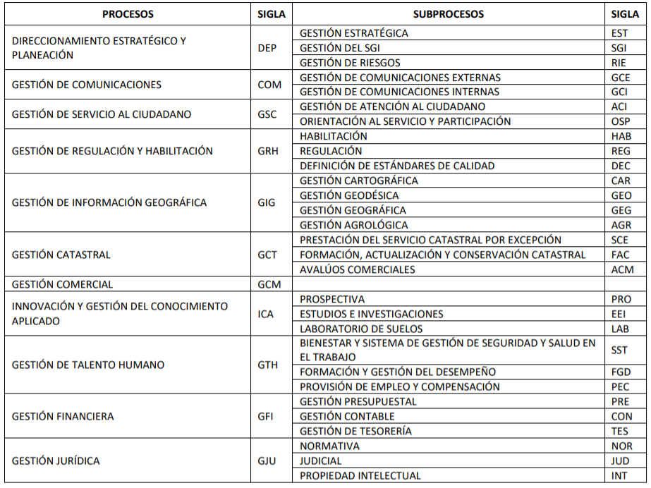

 |  |  | ves mi pl

 | APLICABILIDAD EN DIRECCIONES TERRITORIALES

 | Teniendo en cuenta que la gestión de riesgos de la entidad tiene cobertura tanto a nivel central como territorial, el seguimiento a la aplicación de controles se lleva a cabo también desde las 22 Direcciones Territoriales del IGAC, de manera que se cuente con un cubrimiento permanente de las condiciones de riesgo que pueden afectar el desempeño institucional.

